LevelC_电能量市场出清电价
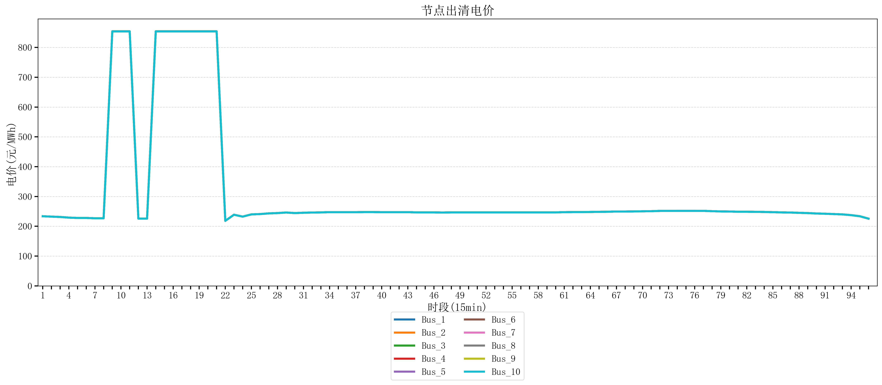
节点编号 | 电价类型 | 时段1 | 时段2 | 时段3 | 时段4 | 时段5 | 时段6 | 时段7 | 时段8 | 时段9 | 时段10 | 时段11 | 时段12 | 时段13 | 时段14 | 时段15 | 时段16 | 时段17 | 时段18 | 时段19 | 时段20 | 时段21 | 时段22
id | price_type | t1 | t2 | t3 | t4 | t5 | t6 | t7 | t8 | t9 | t10 | t11 | t12 | t13 | t14 | t15 | t16 | t17 | t18 | t19 | t20 | t21 | t22
str | str | float64 | float64 | float64 | float64 | float64 | float64 | float64 | float64 | float64 | float64 | float64 | float64 | float64 | float64 | float64 | float64 | float64 | float64 | float64 | float64 | float64 | float64
Bus_1 | 电能量电价 | 233.67344 | 232.414 | 231.30016 | 229.07248 | 227.95864 | 227.95864 | 226.8448 | 226.8448 | 853.98584 | 853.98584 | 853.98584 | 225.73096 | 225.73096 | 853.98584 | 853.98584 | 853.98584 | 853.98584 | 853.98584 | 853.98584 | 853.98584 | 853.98584 | 218.26168
Bus_2 | 电能量电价 | 233.67344 | 232.414 | 231.30016 | 229.07248 | 227.95864 | 227.95864 | 226.8448 | 226.8448 | 853.98584 | 853.98584 | 853.98584 | 225.73096 | 225.73096 | 853.98584 | 853.98584 | 853.98584 | 853.98584 | 853.98584 | 853.98584 | 853.98584 | 853.98584 | 218.26168
Bus_3 | 电能量电价 | 233.67344 | 232.414 | 231.30016 | 229.07248 | 227.95864 | 227.95864 | 226.8448 | 226.8448 | 853.98584 | 853.98584 | 853.98584 | 225.73096 | 225.73096 | 853.98584 | 853.98584 | 853.98584 | 853.98584 | 853.98584 | 853.98584 | 853.98584 | 853.98584 | 218.26168
Bus_4 | 电能量电价 | 233.67344 | 232.414 | 231.30016 | 229.07248 | 227.95864 | 227.95864 | 226.8448 | 226.8448 | 853.98584 | 853.98584 | 853.98584 | 225.73096 | 225.73096 | 853.98584 | 853.98584 | 853.98584 | 853.98584 | 853.98584 | 853.98584 | 853.98584 | 853.98584 | 218.26168
Bus_5 | 电能量电价 | 233.67344 | 232.414 | 231.30016 | 229.07248 | 227.95864 | 227.95864 | 226.8448 | 226.8448 | 853.98584 | 853.98584 | 853.98584 | 225.73096 | 225.73096 | 853.98584 | 853.98584 | 853.98584 | 853.98584 | 853.98584 | 853.98584 | 853.98584 | 853.98584 | 218.26168
Bus_6 | 电能量电价 | 233.67344 | 232.414 | 231.30016 | 229.07248 | 227.95864 | 227.95864 | 226.8448 | 226.8448 | 853.98584 | 853.98584 | 853.98584 | 225.73096 | 225.73096 | 853.98584 | 853.98584 | 853.98584 | 853.98584 | 853.98584 | 853.98584 | 853.98584 | 853.98584 | 218.26168
Bus_7 | 电能量电价 | 233.67344 | 232.414 | 231.30016 | 229.07248 | 227.95864 | 227.95864 | 226.8448 | 226.8448 | 853.98584 | 853.98584 | 853.98584 | 225.73096 | 225.73096 | 853.98584 | 853.98584 | 853.98584 | 853.98584 | 853.98584 | 853.98584 | 853.98584 | 853.98584 | 218.26168
Bus_8 | 电能量电价 | 233.67344 | 232.414 | 231.30016 | 229.07248 | 227.95864 | 227.95864 | 226.8448 | 226.8448 | 853.98584 | 853.98584 | 853.98584 | 225.73096 | 225.73096 | 853.98584 | 853.98584 | 853.98584 | 853.98584 | 853.98584 | 853.98584 | 853.98584 | 853.98584 | 218.26168
Bus_9 | 电能量电价 | 233.67344 | 232.414 | 231.30016 | 229.07248 | 227.95864 | 227.95864 | 226.8448 | 226.8448 | 853.98584 | 853.98584 | 853.98584 | 225.73096 | 225.73096 | 853.98584 | 853.98584 | 853.98584 | 853.98584 | 853.98584 | 853.98584 | 853.98584 | 853.98584 | 218.26168
Bus_10 | 电能量电价 | 233.67344 | 232.414 | 231.30016 | 229.07248 | 227.95864 | 227.95864 | 226.8448 | 226.8448 | 853.98584 | 853.98584 | 853.98584 | 225.73096 | 225.73096 | 853.98584 | 853.98584 | 853.98584 | 853.98584 | 853.98584 | 853.98584 | 853.98584 | 853.98584 | 218.26168
Bus_11 | 电能量电价 | 233.67344 | 232.414 | 231.30016 | 229.07248 | 227.95864 | 227.95864 | 226.8448 | 226.8448 | 853.98584 | 853.98584 | 853.98584 | 225.73096 | 225.73096 | 853.98584 | 853.98584 | 853.98584 | 853.98584 | 853.98584 | 853.98584 | 853.98584 | 853.98584 | 218.26168
Bus_12 | 电能量电价 | 233.67344 | 232.414 | 231.30016 | 229.07248 | 227.95864 | 227.95864 | 226.8448 | 226.8448 | 853.98584 | 853.98584 | 853.98584 | 225.73096 | 225.73096 | 853.98584 | 853.98584 | 853.98584 | 853.98584 | 853.98584 | 853.98584 | 853.98584 | 853.98584 | 218.26168
Bus_13 | 电能量电价 | 233.67344 | 232.414 | 231.30016 | 229.07248 | 227.95864 | 227.95864 | 226.8448 | 226.8448 | 853.98584 | 853.98584 | 853.98584 | 225.73096 | 225.73096 | 853.98584 | 853.98584 | 853.98584 | 853.98584 | 853.98584 | 853.98584 | 853.98584 | 853.98584 | 218.26168
Bus_14 | 电能量电价 | 233.67344 | 232.414 | 231.30016 | 229.07248 | 227.95864 | 227.95864 | 226.8448 | 226.8448 | 853.98584 | 853.98584 | 853.98584 | 225.73096 | 225.73096 | 853.98584 | 853.98584 | 853.98584 | 853.98584 | 853.98584 | 853.98584 | 853.98584 | 853.98584 | 218.26168
Bus_15 | 电能量电价 | 233.67344 | 232.414 | 231.30016 | 229.07248 | 227.95864 | 227.95864 | 226.8448 | 226.8448 | 853.98584 | 853.98584 | 853.98584 | 225.73096 | 225.73096 | 853.98584 | 853.98584 | 853.98584 | 853.98584 | 853.98584 | 853.98584 | 853.98584 | 853.98584 | 218.26168
Bus_16 | 电能量电价 | 233.67344 | 232.414 | 231.30016 | 229.07248 | 227.95864 | 227.95864 | 226.8448 | 226.8448 | 853.98584 | 853.98584 | 853.98584 | 225.73096 | 225.73096 | 853.98584 | 853.98584 | 853.98584 | 853.98584 | 853.98584 | 853.98584 | 853.98584 | 853.98584 | 218.26168
Bus_17 | 电能量电价 | 233.67344 | 232.414 | 231.30016 | 229.07248 | 227.95864 | 227.95864 | 226.8448 | 226.8448 | 853.98584 | 853.98584 | 853.98584 | 225.73096 | 225.73096 | 853.98584 | 853.98584 | 853.98584 | 853.98584 | 853.98584 | 853.98584 | 853.98584 | 853.98584 | 218.26168
Bus_18 | 电能量电价 | 233.67344 | 232.414 | 231.30016 | 229.07248 | 227.95864 | 227.95864 | 226.8448 | 226.8448 | 853.98584 | 853.98584 | 853.98584 | 225.73096 | 225.73096 | 853.98584 | 853.98584 | 853.98584 | 853.98584 | 853.98584 | 853.98584 | 853.98584 | 853.98584 | 218.26168
Bus_19 | 电能量电价 | 233.67344 | 232.414 | 231.30016 | 229.07248 | 227.95864 | 227.95864 | 226.8448 | 226.8448 | 853.98584 | 853.98584 | 853.98584 | 225.73096 | 225.73096 | 853.98584 | 853.98584 | 853.98584 | 853.98584 | 853.98584 | 853.98584 | 853.98584 | 853.98584 | 218.26168
Bus_20 | 电能量电价 | 233.67344 | 232.414 | 231.30016 | 229.07248 | 227.95864 | 227.95864 | 226.8448 | 226.8448 | 853.98584 | 853.98584 | 853.98584 | 225.73096 | 225.73096 | 853.98584 | 853.98584 | 853.98584 | 853.98584 | 853.98584 | 853.98584 | 853.98584 | 853.98584 | 218.26168
Bus_21 | 电能量电价 | 233.67344 | 232.414 | 231.30016 | 229.07248 | 227.95864 | 227.95864 | 226.8448 | 226.8448 | 853.98584 | 853.98584 | 853.98584 | 225.73096 | 225.73096 | 853.98584 | 853.98584 | 853.98584 | 853.98584 | 853.98584 | 853.98584 | 853.98584 | 853.98584 | 218.26168
Bus_22 | 电能量电价 | 233.67344 | 232.414 | 231.30016 | 229.07248 | 227.95864 | 227.95864 | 226.8448 | 226.8448 | 853.98584 | 853.98584 | 853.98584 | 225.73096 | 225.73096 | 853.98584 | 853.98584 | 853.98584 | 853.98584 | 853.98584 | 853.98584 | 853.98584 | 853.98584 | 218.26168
Bus_23 | 电能量电价 | 233.67344 | 232.414 | 231.30016 | 229.07248 | 227.95864 | 227.95864 | 226.8448 | 226.8448 | 853.98584 | 853.98584 | 853.98584 | 225.73096 | 225.73096 | 853.98584 | 853.98584 | 853.98584 | 853.98584 | 853.98584 | 853.98584 | 853.98584 | 853.98584 | 218.26168
Bus_24 | 电能量电价 | 233.67344 | 232.414 | 231.30016 | 229.07248 | 227.95864 | 227.95864 | 226.8448 | 226.8448 | 853.98584 | 853.98584 | 853.98584 | 225.73096 | 225.73096 | 853.98584 | 853.98584 | 853.98584 | 853.98584 | 853.98584 | 853.98584 | 853.98584 | 853.98584 | 218.26168
Bus_25 | 电能量电价 | 233.67344 | 232.414 | 231.30016 | 229.07248 | 227.95864 | 227.95864 | 226.8448 | 226.8448 | 853.98584 | 853.98584 | 853.98584 | 225.73096 | 225.73096 | 853.98584 | 853.98584 | 853.98584 | 853.98584 | 853.98584 | 853.98584 | 853.98584 | 853.98584 | 218.26168
Bus_26 | 电能量电价 | 233.67344 | 232.414 | 231.30016 | 229.07248 | 227.95864 | 227.95864 | 226.8448 | 226.8448 | 853.98584 | 853.98584 | 853.98584 | 225.73096 | 225.73096 | 853.98584 | 853.98584 | 853.98584 | 853.98584 | 853.98584 | 853.98584 | 853.98584 | 853.98584 | 218.26168
Bus_27 | 电能量电价 | 233.67344 | 232.414 | 231.30016 | 229.07248 | 227.95864 | 227.95864 | 226.8448 | 226.8448 | 853.98584 | 853.98584 | 853.98584 | 225.73096 | 225.73096 | 853.98584 | 853.98584 | 853.98584 | 853.98584 | 853.98584 | 853.98584 | 853.98584 | 853.98584 | 218.26168
Bus_28 | 电能量电价 | 233.67344 | 232.414 | 231.30016 | 229.07248 | 227.95864 | 227.95864 | 226.8448 | 226.8448 | 853.98584 | 853.98584 | 853.98584 | 225.73096 | 225.73096 | 853.98584 | 853.98584 | 853.98584 | 853.98584 | 853.98584 | 853.98584 | 853.98584 | 853.98584 | 218.26168
Bus_29 | 电能量电价 | 233.67344 | 232.414 | 231.30016 | 229.07248 | 227.95864 | 227.95864 | 226.8448 | 226.8448 | 853.98584 | 853.98584 | 853.98584 | 225.73096 | 225.73096 | 853.98584 | 853.98584 | 853.98584 | 853.98584 | 853.98584 | 853.98584 | 853.98584 | 853.98584 | 218.26168
Bus_30 | 电能量电价 | 233.67344 | 232.414 | 231.30016 | 229.07248 | 227.95864 | 227.95864 | 226.8448 | 226.8448 | 853.98584 | 853.98584 | 853.98584 | 225.73096 | 225.73096 | 853.98584 | 853.98584 | 853.98584 | 853.98584 | 853.98584 | 853.98584 | 853.98584 | 853.98584 | 218.26168
Bus_31 | 电能量电价 | 233.67344 | 232.414 | 231.30016 | 229.07248 | 227.95864 | 227.95864 | 226.8448 | 226.8448 | 853.98584 | 853.98584 | 853.98584 | 225.73096 | 225.73096 | 853.98584 | 853.98584 | 853.98584 | 853.98584 | 853.98584 | 853.98584 | 853.98584 | 853.98584 | 218.26168
Bus_32 | 电能量电价 | 233.67344 | 232.414 | 231.30016 | 229.07248 | 227.95864 | 227.95864 | 226.8448 | 226.8448 | 853.98584 | 853.98584 | 853.98584 | 225.73096 | 225.73096 | 853.98584 | 853.98584 | 853.98584 | 853.98584 | 853.98584 | 853.98584 | 853.98584 | 853.98584 | 218.26168
Bus_33 | 电能量电价 | 233.67344 | 232.414 | 231.30016 | 229.07248 | 227.95864 | 227.95864 | 226.8448 | 226.8448 | 853.98584 | 853.98584 | 853.98584 | 225.73096 | 225.73096 | 853.98584 | 853.98584 | 853.98584 | 853.98584 | 853.98584 | 853.98584 | 853.98584 | 853.98584 | 218.26168
Bus_34 | 电能量电价 | 233.67344 | 232.414 | 231.30016 | 229.07248 | 227.95864 | 227.95864 | 226.8448 | 226.8448 | 853.98584 | 853.98584 | 853.98584 | 225.73096 | 225.73096 | 853.98584 | 853.98584 | 853.98584 | 853.98584 | 853.98584 | 853.98584 | 853.98584 | 853.98584 | 218.26168
Bus_35 | 电能量电价 | 233.67344 | 232.414 | 231.30016 | 229.07248 | 227.95864 | 227.95864 | 226.8448 | 226.8448 | 853.98584 | 853.98584 | 853.98584 | 225.73096 | 225.73096 | 853.98584 | 853.98584 | 853.98584 | 853.98584 | 853.98584 | 853.98584 | 853.98584 | 853.98584 | 218.26168
Bus_36 | 电能量电价 | 233.67344 | 232.414 | 231.30016 | 229.07248 | 227.95864 | 227.95864 | 226.8448 | 226.8448 | 853.98584 | 853.98584 | 853.98584 | 225.73096 | 225.73096 | 853.98584 | 853.98584 | 853.98584 | 853.98584 | 853.98584 | 853.98584 | 853.98584 | 853.98584 | 218.26168
Bus_37 | 电能量电价 | 233.67344 | 232.414 | 231.30016 | 229.07248 | 227.95864 | 227.95864 | 226.8448 | 226.8448 | 853.98584 | 853.98584 | 853.98584 | 225.73096 | 225.73096 | 853.98584 | 853.98584 | 853.98584 | 853.98584 | 853.98584 | 853.98584 | 853.98584 | 853.98584 | 218.26168
Bus_38 | 电能量电价 | 233.67344 | 232.414 | 231.30016 | 229.07248 | 227.95864 | 227.95864 | 226.8448 | 226.8448 | 853.98584 | 853.98584 | 853.98584 | 225.73096 | 225.73096 | 853.98584 | 853.98584 | 853.98584 | 853.98584 | 853.98584 | 853.98584 | 853.98584 | 853.98584 | 218.26168
Bus_39 | 电能量电价 | 233.67344 | 232.414 | 231.30016 | 229.07248 | 227.95864 | 227.95864 | 226.8448 | 226.8448 | 853.98584 | 853.98584 | 853.98584 | 225.73096 | 225.73096 | 853.98584 | 853.98584 | 853.98584 | 853.98584 | 853.98584 | 853.98584 | 853.98584 | 853.98584 | 218.26168
Bus_40 | 电能量电价 | 233.67344 | 232.414 | 231.30016 | 229.07248 | 227.95864 | 227.95864 | 226.8448 | 226.8448 | 853.98584 | 853.98584 | 853.98584 | 225.73096 | 225.73096 | 853.98584 | 853.98584 | 853.98584 | 853.98584 | 853.98584 | 853.98584 | 853.98584 | 853.98584 | 218.26168
Bus_41 | 电能量电价 | 233.67344 | 232.414 | 231.30016 | 229.07248 | 227.95864 | 227.95864 | 226.8448 | 226.8448 | 853.98584 | 853.98584 | 853.98584 | 225.73096 | 225.73096 | 853.98584 | 853.98584 | 853.98584 | 853.98584 | 853.98584 | 853.98584 | 853.98584 | 853.98584 | 218.26168
Bus_42 | 电能量电价 | 233.67344 | 232.414 | 231.30016 | 229.07248 | 227.95864 | 227.95864 | 226.8448 | 226.8448 | 853.98584 | 853.98584 | 853.98584 | 225.73096 | 225.73096 | 853.98584 | 853.98584 | 853.98584 | 853.98584 | 853.98584 | 853.98584 | 853.98584 | 853.98584 | 218.26168
Bus_43 | 电能量电价 | 233.67344 | 232.414 | 231.30016 | 229.07248 | 227.95864 | 227.95864 | 226.8448 | 226.8448 | 853.98584 | 853.98584 | 853.98584 | 225.73096 | 225.73096 | 853.98584 | 853.98584 | 853.98584 | 853.98584 | 853.98584 | 853.98584 | 853.98584 | 853.98584 | 218.26168
Bus_44 | 电能量电价 | 233.67344 | 232.414 | 231.30016 | 229.07248 | 227.95864 | 227.95864 | 226.8448 | 226.8448 | 853.98584 | 853.98584 | 853.98584 | 225.73096 | 225.73096 | 853.98584 | 853.98584 | 853.98584 | 853.98584 | 853.98584 | 853.98584 | 853.98584 | 853.98584 | 218.26168
Bus_1 | 阻塞电价 | 0 | 0 | 0 | 0 | 0 | 0 | 0 | 0 | 0 | 0 | 0 | 0 | 0 | 0 | 0 | 0 | 0 | 0 | 0 | 0 | 0 | 0
Bus_2 | 阻塞电价 | 0 | 0 | 0 | 0 | 0 | 0 | 0 | 0 | 0 | 0 | 0 | 0 | 0 | 0 | 0 | 0 | 0 | 0 | 0 | 0 | 0 | 0
...

LevelC_电力电量平衡表单
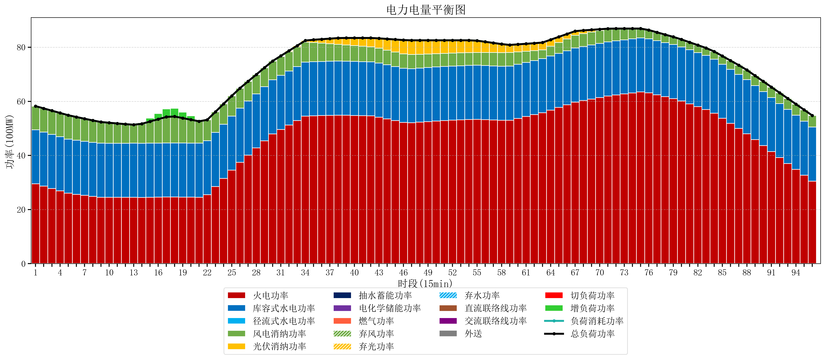
元件名称 | 时段1 | 时段2 | 时段3 | 时段4 | 时段5 | 时段6 | 时段7 | 时段8 | 时段9 | 时段10 | 时段11 | 时段12 | 时段13 | 时段14 | 时段15 | 时段16 | 时段17
name | t1 | t2 | t3 | t4 | t5 | t6 | t7 | t8 | t9 | t10 | t11 | t12 | t13 | t14 | t15 | t16 | t17
str | float64 | float64 | float64 | float64 | float64 | float64 | float64 | float64 | float64 | float64 | float64 | float64 | float64 | float64 | float64 | float64 | float64
火电功率 | 29.5004638 | 28.637008549 | 27.773553299 | 26.910098048 | 26.046642798 | 25.606158368 | 25.229119562 | 24.852080756 | 24.517700831 | 24.50432133 | 24.490941828 | 24.496641703 | 24.540435785 | 24.484775623 | 24.527207756 | 24.569639889 | 24.612072022
库容式水电功率 | 20 | 20 | 20 | 20 | 20 | 20 | 20 | 20 | 20 | 20 | 20 | 20 | 20 | 20 | 20 | 20 | 20
径流式水电功率 | 0 | 0 | 0 | 0 | 0 | 0 | 0 | 0 | 0 | 0 | 0 | 0 | 0 | 0 | 0 | 0 | 0
风电消纳功率 | 8.73 | 8.7517894737 | 8.7735789474 | 8.7953684211 | 8.8171578947 | 8.5989473684 | 8.3447368421 | 8.0905263158 | 7.8363157895 | 7.5821052632 | 7.3278947368 | 7.0736842105 | 6.8194736842 | 7.2107368421 | 8.0169473684 | 8.8231578947 | 9.6293684211
光伏消纳功率 | 0 | 0 | 0 | 0 | 0 | 0 | 0 | 0 | 0 | 0 | 0 | 0 | 0 | 0 | 0 | 0 | 0
抽水蓄能功率 | 0 | 0 | 0 | 0 | 0 | 0 | 0 | 0 | 0 | 0 | 0 | 0 | 0 | 0 | 0 | 0 | 0
电化学储能功率 | 0 | 0 | 0 | 0 | 0 | 0 | 0 | 0 | 0 | 0 | 0 | 0 | 0 | 0 | 0 | 0 | 0
燃气功率 | 0 | 0 | 0 | 0 | 0 | 0 | 0 | 0 | 0 | 0 | 0 | 0 | 0 | 0 | 0 | 0 | 0
直流联络线功率 | 0 | 0 | 0 | 0 | 0 | 0 | 0 | 0 | 0 | 0 | 0 | 0 | 0 | 0 | 0 | 0 | 0
交流联络线功率 | 0 | 0 | 0 | 0 | 0 | 0 | 0 | 0 | 0 | 0 | 0 | 0 | 0 | 0 | 0 | 0 | 0
负荷消耗功率 | 58.2304638 | 57.388798023 | 56.547132246 | 55.705466469 | 54.863800693 | 54.205105737 | 53.573856404 | 52.942607072 | 52.35401662 | 52.086426593 | 51.818836565 | 51.570325914 | 51.359909469 | 51.695512465 | 52.544155125 | 53.392797784 | 54.241440443
外送 | 0 | 0 | 0 | 0 | 0 | 0 | 0 | 0 | 0 | 0 | 0 | 0 | 0 | 0 | 0 | 0 | 0
总负荷功率 | 58.2304638 | 57.388798023 | 56.547132246 | 55.705466469 | 54.863800693 | 54.205105737 | 53.573856404 | 52.942607072 | 52.35401662 | 52.086426593 | 51.818836565 | 51.570325914 | 51.359909469 | 51.695512465 | 52.544155125 | 53.392797784 | 54.241440443
弃风功率 | 0 | 0 | 0 | 0 | 0 | 0 | 0 | 0 | 0 | 0 | 0 | 0 | 0 | 0 | 0 | 0 | 0
弃光功率 | 0 | 0 | 0 | 0 | 0 | 0 | 0 | 0 | 0 | 0 | 0 | 0 | 0 | 0 | 0 | 0 | 0
弃水功率 | 0 | 0 | 0 | 0 | 0 | 0 | 0 | 0 | 0 | 0 | 0 | 0 | 0 | 0 | 0 | 0 | 0
切负荷功率 | 0 | 0 | 0 | 0 | 0 | 0 | 0 | 0 | 0 | 0 | 0 | 0 | 0 | 0 | 0 | 0 | 0
增负荷功率 | 0 | 0 | 0 | 0 | 0 | 0 | 0 | 0 | 0.042658881551 | 0.095267790693 | 0.038094207202 | 0 | 0 | 0.41793986537 | 1.2665825247 | 2.1152251839 | 2.9638678432

